書式（数値）
POICellFormatterのテスト用シート

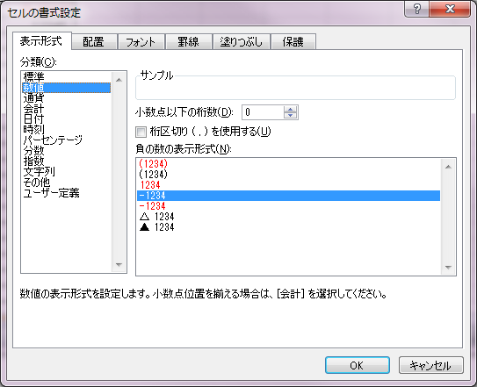
No. | 説明 | テストケース | テスト結果 | インデックス | フォーマット
1 | 名前付き色（正） | 123.5 | 123.5 |  | [青]#,##0.0;[黄]#,##0.0;[緑]0.0;@
2 | 名前付き色（負） | 123.5 | 123.5 |  | [青]#,##0.0;[黄]#,##0.0;[緑]0.0;@
3 | 名前付き色（0） | 0.0 | 0.0 |  | [青]#,##0.0;[黄]#,##0.0;[緑]0.0;@
4 | 任意の色（正） | 123.5 | 123.5 |  | [色10]#,##0.0;[色20]#,##0.0;[色30]0.0;@
5 | 任意の色（負） | 123.5 | 123.5 |  | [色10]#,##0.0;[色20]#,##0.0;[色30]0.0;@
6 | 任意の色（0） | 0.0 | 0.0 |  | [色10]#,##0.0;[色20]#,##0.0;[色30]0.0;@
7 | 桁区切り（正） | 123,456,789.012 | 123,456,789.012 |  | #,##0.0##
8 | 桁区切り（負） | -123,456,789.012 | -123,456,789.012 |  | #,##0.0##
9 | 桁区切り（パーセント）（正） | 12,345.79% | 12,345.79% |  | #,##0.0#%
10 | 桁区切り（パーセント）（負） | -12,345.79% | -12,345.79% |  | #,##0.0#%
11 | 桁区切り（千分率）（正）(1000) | 12,345.79 | 12,345.79 |  | #,##0.0#,
12 | 桁区切り（千分率）（負）(1000) | -12,345.79 | -12,345.79 |  | #,##0.0#,
13 | 桁区切り（千分率）（正）(1000^2) | 12.35 | 12.35 |  | #,##0.0#,,
14 | 桁区切り（千分率）（負）(1000^2) | -12.35 | -12.35 |  | #,##0.0#,,
15 | 条件式（その他） | その他99.9 | その他99.9 |  | [赤][>100]">"##.0#;[青][=100]"="##.0#;[紫]"その他"##.0#
16 | 条件式（=） | =100.0 | =100.0 |  | [赤][>100]">"##.0#;[青][=100]"="##.0#;[紫]"その他"##.0#
17 | 条件式（>） | >100.1 | >100.1 |  | [赤][>100]">"##.0#;[青][=100]"="##.0#;[紫]"その他"##.0#
18 | 条件式（<） | 以前99.0 | 以前99.0 |  | [赤][<100]"以前"##.0#;[色10]##.00
19 | 条件式（<） | 100.00 | 100.00 |  | [赤][<100]"以前"##.0#;[色10]##.00
20 | 条件式（>=） | <=99.0 | <=99.0 |  | [緑][<=99]">="##.0#;[青][>=100]"<="##.0#;@
21 | 条件式（<=） | >=100.0 | >=100.0 |  | [緑][<=99]">="##.0#;[青][>=100]"<="##.0#;@
22 | 条件式（<>） | 等しい100.0 | 等しい100.0 |  | [赤][=100]"等しい"##.0#;[黄][<>100]"等しくない"##.0;@
23 | 条件式（<>） | 等しくない100.1 | 等しくない100.1 |  | [赤][=100]"等しい"##.0#;[黄][<>100]"等しくない"##.0;@
24
25
26
27
28
29
30

書式（通貨）
POICellFormatterのテスト用シート

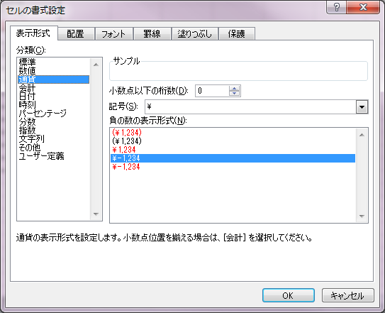
No. | 説明 | テストケース | テスト結果 | インデックス | フォーマット
1
2
3
4
5
6
7
8
9
10
11
12
13
14
15
16
17
18
19
20
21
22
23
24

書式（会計）
POICellFormatterのテスト用シート

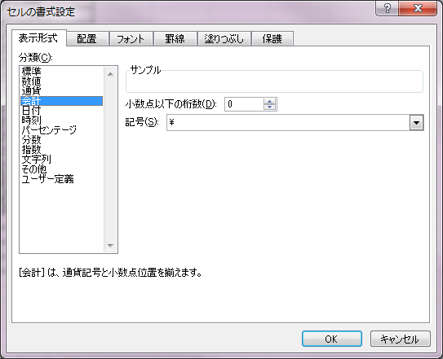
No. | 説明 | テストケース | テスト結果 | インデックス | フォーマット
1 |  |  |  |  |  | 記号の前にタブを入れる
2
3
4
5
6
7
8
9
10

 |  |  | \ 12,345

書式（日付）
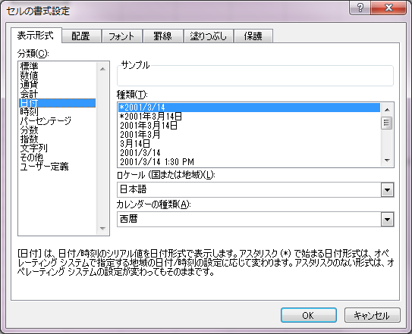
POICellFormatterのテスト用シート
 |  |  |  |  |  |  | （ロケール：日本語）、（カレンダーの種類：西暦）
No. | 説明 | テストケース | テスト結果 | インデックス | フォーマット
1 | AM/PM（英字）(午前) | 2012-02-29 01:58:00 | 2012/2/29 1:58 AM |  | [$-409]yyyy/m/d\ h:mm\ AM/PM;@
2 | AM/PM（英字）(午後) | 2012-02-29 20:58:01 | 2012/2/29 8:58 PM |  | [$-409]yyyy/m/d\ h:mm\ AM/PM;@
3 | am/pm（小文字）(午前) | 2012-02-29 01:58:00 | 2012/2/29 1:58 am |  | yyyy/m/d\ h:mm\ am/pm;@
4 | am/pm（小文字）(午後) | 2012-02-29 20:58:01 | 2012/2/29 8:58 pm |  | yyyy/m/d\ h:mm\ am/pm;@
5 | A/P（英字）(午前) | 2012-02-29 01:58:00 | 2012/2/29 1:58 A |  | yyyy/m/d\ h:mm\ A/P
6 | A/P（英字）(午後) | 2012-02-29 20:58:01 | 2012/2/29 8:58 P |  | yyyy/m/d\ h:mm\ A/P
7 | a/p（小文字）(午前) | 2012-02-29 01:58:00 | 2012/2/29 1:58 a |  | yyyy/m/d\ h:mm\ a/p
8 | a/p（小文字）(午後) | 2012-02-29 20:58:01 | 2012/2/29 8:58 p |  | yyyy/m/d\ h:mm\ a/p
9 | Am/Pm（大文字・小文字）(午前) | 2012-02-29 01:58:00 | 2012/2/29 1:58 Am |  | yyyy/m/d\ h:mm\ Am/Pm
10 | Am/Pm（大文字・小文字）(午後) | 2012-02-29 20:58:01 | 2012/2/29 8:58 Pm |  | yyyy/m/d\ h:mm\ Am/Pm
11 | AM/PM（日本語）(午前) | 2012-02-29 01:58:00 | 2012/2/29 1:58 午前 |  | [$-411]yyyy/m/d\ h:mm\ Am/Pm
12 | AM/PM（日本語）(午後) | 2012-02-29 20:58:01 | 2012/2/29 8:58 午後 |  | [$-411]yyyy/m/d\ h:mm\ Am/Pm
13 | AM/PM（日本語、位置が前）(午前) | 2012-02-29 01:58:00 | 2012年2月29日 午前 1時58分00秒 |  | [$-411]yyyy"年"m"月"d"日"\ Am/Pm\ h"時"mm"分"ss"秒"
14 | AM/PM（日本語、位置が前）(午後) | 2012-02-29 20:58:01 | 2012年2月29日 午後 8時58分01秒 |  | [$-411]yyyy"年"m"月"d"日"\ Am/Pm\ h"時"mm"分"ss"秒"
15 | 曜日(日本語)(正式名) | 2015-03-01 | 2015年3月1日(日曜日) |  | yyyy"年"m"月"d"日"\(aaaa\)
16 | 曜日(日本語)(正式名) | 2015-03-02 | 2015年3月2日(月曜日) |  | yyyy"年"m"月"d"日"\(aaaa\)
17 | 曜日(日本語)(正式名) | 2015-03-03 | 2015年3月3日(火曜日) |  | yyyy"年"m"月"d"日"\(aaaa\)
18 | 曜日(日本語)(正式名) | 2015-03-04 | 2015年3月4日(水曜日) |  | yyyy"年"m"月"d"日"\(aaaa\)
19 | 曜日(日本語)(正式名) | 2015-03-05 | 2015年3月5日(木曜日) |  | yyyy"年"m"月"d"日"\(aaaa\)
20 | 曜日(日本語)(正式名) | 2015-03-06 | 2015年3月6日(金曜日) |  | yyyy"年"m"月"d"日"\(aaaa\)
21 | 曜日(日本語)(正式名) | 2015-03-07 | 2015年3月7日(土曜日) |  | yyyy"年"m"月"d"日"\(aaaa\)
22 | 曜日(日本語)(省略) | 2015-03-01 | 2015年3月1日(日) |  | yyyy"年"m"月"d"日"\(aaa\)
23 | 曜日(日本語)(省略) | 2015-03-02 | 2015年3月2日(月) |  | yyyy"年"m"月"d"日"\(aaa\)
24 | 曜日(日本語)(省略) | 2015-03-03 | 2015年3月3日(火) |  | yyyy"年"m"月"d"日"\(aaa\)
25 | 曜日(日本語)(省略) | 2015-03-04 | 2015年3月4日(水) |  | yyyy"年"m"月"d"日"\(aaa\)
26 | 曜日(日本語)(省略) | 2015-03-05 | 2015年3月5日(木) |  | yyyy"年"m"月"d"日"\(aaa\) |  | （ロケール：日本語）、（カレンダーの種類：和暦）
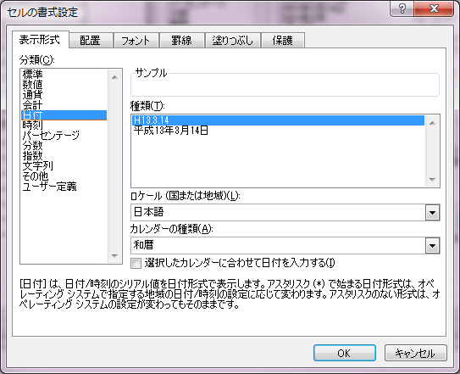
27 | 曜日(日本語)(省略) | 2015-03-06 | 2015年3月6日(金) |  | yyyy"年"m"月"d"日"\(aaa\)
28 | 曜日(日本語)(省略) | 2015-03-07 | 2015年3月7日(土) |  | yyyy"年"m"月"d"日"\(aaa\)
29 | 曜日（英字）（正式名） | 2015-03-01 | 2015/3/1 (Sunday) |  | yyyy/m/d\ \(dddd\)
30 | 曜日（英字）（正式名） | 2015-03-02 | 2015/3/2 (Monday) |  | yyyy/m/d\ \(dddd\)
31 | 曜日（英字）（正式名） | 2015-03-03 | 2015/3/3 (Tuesday) |  | yyyy/m/d\ \(dddd\)
32 | 曜日（英字）（正式名） | 2015-03-04 | 2015/3/4 (Wednesday) |  | yyyy/m/d\ \(dddd\)
33 | 曜日（英字）（正式名） | 2015-03-05 | 2015/3/5 (Thursday) |  | yyyy/m/d\ \(dddd\)
34 | 曜日（英字）（正式名） | 2015-03-06 | 2015/3/6 (Friday) |  | yyyy/m/d\ \(dddd\)
35 | 曜日（英字）（正式名） | 2015-03-07 | 2015/3/7 (Saturday) |  | yyyy/m/d\ \(dddd\)
36 | 曜日（英字）（省略名） | 2015-03-01 | 2015/3/1 (Sun) |  | yyyy/m/d\ \(ddd\)
37 | 曜日（英字）（省略名） | 2015-03-02 | 2015/3/2 (Mon) |  | yyyy/m/d\ \(ddd\)
38 | 曜日（英字）（省略名） | 2015-03-03 | 2015/3/3 (Tue) |  | yyyy/m/d\ \(ddd\)
39 | 曜日（英字）（省略名） | 2015-03-04 | 2015/3/4 (Wed) |  | yyyy/m/d\ \(ddd\)
40 | 曜日（英字）（省略名） | 2015-03-05 | 2015/3/5 (Thu) |  | yyyy/m/d\ \(ddd\)
41 | 曜日（英字）（省略名） | 2015-03-06 | 2015/3/6 (Fri) |  | yyyy/m/d\ \(ddd\)
42 | 曜日（英字）（省略名） | 2015-03-07 | 2015/3/7 (Sat) |  | yyyy/m/d\ \(ddd\)
43 | 曜日(日本語ロケール)（省略名） | 2015-03-07 | 2015/3/7 (土) |  | [$-411]yyyy/m/d\ \(ddd\)
44 | 曜日(日本語ロケール)（省略名） | 2015-03-07 | 2015/3/7 (土曜日) |  | [$-411]yyyy/m/d\ \(dddd\)
45 | (和暦)(略称) | 0 | 明32.12.31 00:00:00 |  | [$-411]gge.m.d hh:mm:ss;@ | <-Excel上は不正になる
46 | (和暦)(略称) | 1900-01-01 00:00:00 | 明33.1.1 00:00:00 |  | [$-411]gge.m.d hh:mm:ss;@
47 | (和暦)(略称) | 1900-02-28 00:00:00 | 明33.3.1 00:00:00 |  | [$-411]gge.m.d hh:mm:ss;@ | ←存在しない日付
48 | (和暦)(略称) | 1900-03-01 00:00:00 | 明33.3.1 00:00:00 |  | [$-411]gge.m.d hh:mm:ss;@
49 | (和暦)(略称) | 1904-01-01 00:00:00 | 明37.1.1 00:00:00 |  | [$-411]gge.m.d hh:mm:ss;@
50 | (和暦)(略称) | 1904-02-29 00:00:00 | 明37.2.29 00:00:00 |  | [$-411]gge.m.d hh:mm:ss;@
51 | (和暦)(略称) | 1912-07-29 23:59:59 | 明45.7.29 23:59:59 |  | [$-411]gge.m.d hh:mm:ss;@
52 | (和暦)(略称) | 1912-07-30 00:00:00 | 大1.7.30 00:00:00 |  | [$-411]gge.m.d hh:mm:ss;@
53 | (和暦)(略称) | 1926-12-24 23:59:59 | 大15.12.24 23:59:59 |  | [$-411]gge.m.d hh:mm:ss;@
54 | (和暦)(略称) | 1926-12-25 00:00:00 | 昭1.12.25 00:00:00 |  | [$-411]gge.m.d hh:mm:ss;@
55 | (和暦)(略称) | 1989-01-07 23:59:59 | 昭64.1.7 23:59:59 |  | [$-411]gge.m.d hh:mm:ss;@
56 | (和暦)(略称) | 1989-01-08 00:00:00 | 平1.1.8 00:00:00 |  | [$-411]gge.m.d hh:mm:ss;@
57 | (和暦)(略称) | 2019-04-30 23:59:59 | 平31.4.30 23:59:59 |  | [$-411]gge.m.d hh:mm:ss;@
58 | (和暦)(略称) | 2019-05-01 00:00:00 | 令1.5.1 00:00:00 |  | [$-411]gge.m.d hh:mm:ss;@
59 | (和暦)(略称)(2桁) | 1989-01-08 00:00:00 | 平01.1.8 00:00:00 |  | [$-411]ggee.m.d hh:mm:ss;@ | <-Excel上は不正になる
60 | (和暦)(rr) | 0 | 明治32.12.31 00:00:00 |  | rr.m.d hh:mm:ss;@
61 | (和暦)(rr) | 1900-01-01 00:00:00 | 明治33.1.1 00:00:00 |  | rr.m.d hh:mm:ss;@
62 | (和暦)(rr) | 1900-02-28 00:00:00 | 明治33.3.1 00:00:00 |  | rr.m.d hh:mm:ss;@ | ←存在しない日付
63 | (和暦)(rr) | 1900-03-01 00:00:00 | 明治33.3.1 00:00:00 |  | rr.m.d hh:mm:ss;@ | ←存在しない日付
64 | (和暦)(rr) | 1904-01-01 00:00:00 | 明治37.1.1 00:00:00 |  | rr.m.d hh:mm:ss;@
65 | (和暦)(rr) | 1904-02-29 00:00:00 | 明治37.2.29 00:00:00 |  | rr.m.d hh:mm:ss;@
66 | (和暦)(rr) | 1912-07-29 23:59:59 | 明治45.7.29 23:59:59 |  | rr.m.d hh:mm:ss;@
67 | (和暦)(rr) | 1912-07-30 00:00:00 | 大正01.7.30 00:00:00 |  | rr.m.d hh:mm:ss;@
68 | (和暦)(rr) | 1926-12-24 23:59:59 | 大正15.12.24 23:59:59 |  | rr.m.d hh:mm:ss;@
69 | (和暦)(rr) | 1926-12-25 00:00:00 | 昭和01.12.25 00:00:00 |  | rr.m.d hh:mm:ss;@
70 | (和暦)(rr) | 1989-01-07 23:59:59 | 昭和64.1.7 23:59:59 |  | rr.m.d hh:mm:ss;@
71 | (和暦)(rr) | 1989-01-08 00:00:00 | 平成01.1.8 00:00:00 |  | rr.m.d hh:mm:ss;@
72 | (和暦)(rr) | 2019-04-30 23:59:59 | 平成31.4.30 23:59:59 |  | rr.m.d hh:mm:ss;@
73 | (和暦)(rr) | 2019-05-01 00:00:00 | 令和01.5.1 00:00:00 |  | rr.m.d hh:mm:ss;@
74 | (和暦)(r) | 0 | 32.12.31 00:00:00 |  | r.m.d hh:mm:ss;@ | <-Excel上は不正になる
75 | (和暦)(r) | 1900-01-01 00:00:00 | 33.1.1 00:00:00 |  | r.m.d hh:mm:ss;@
76 | (和暦)(r) | 1900-02-28 00:00:00 | 33.3.1 00:00:00 |  | r.m.d hh:mm:ss;@
77 | (和暦)(r) | 1900-03-01 00:00:00 | 33.3.1 00:00:00 |  | r.m.d hh:mm:ss;@
78 | (和暦)(r) | 1904-01-01 00:00:00 | 37.1.1 00:00:00 |  | r.m.d hh:mm:ss;@
79 | (和暦)(r) | 1904-02-29 00:00:00 | 37.2.29 00:00:00 |  | r.m.d hh:mm:ss;@
80 | (和暦)(r) | 1912-07-29 23:59:59 | 45.7.29 23:59:59 |  | r.m.d hh:mm:ss;@
81 | (和暦)(r) | 1912-07-30 00:00:00 | 01.7.30 00:00:00 |  | r.m.d hh:mm:ss;@
82 | (和暦)(r) | 1926-12-24 23:59:59 | 15.12.24 23:59:59 |  | r.m.d hh:mm:ss;@
83 | (和暦)(r) | 1926-12-25 00:00:00 | 01.12.25 00:00:00 |  | r.m.d hh:mm:ss;@
84 | (和暦)(r) | 1989-01-07 23:59:59 | 64.1.7 23:59:59 |  | r.m.d hh:mm:ss;@
85 | (和暦)(r) | 1989-01-08 00:00:00 | 01.1.8 00:00:00 |  | r.m.d hh:mm:ss;@
86 | (和暦)(漢数字) | 1959-12-10 23:59:59 | 昭和三十四年十二月十日 |  | [DBNum1][$-411]ggge"年"m"月"d"日"
87 | (和暦)(漢数字) | 1989-01-10 | 平成一年一月十日 |  | [DBNum1][$-411]ggge"年"m"月"d"日"
88 | (和暦)(漢数字) | 2020-08-15 | 令和二年八月十五日 |  | [DBNum1][$-411]ggge"年"m"月"d"日"
89 | (和暦)(大字) | 1959-12-10 23:59:59 | 昭和参拾四年壱拾弐月壱拾日 |  | [DBNum2][$-411]ggge"年"m"月"d"日"
90 | (和暦)(大字) | 1989-01-10 | 平成壱年壱月壱拾日 |  | [DBNum2][$-411]ggge"年"m"月"d"日"
91 | (和暦)(大字) | 2020-08-15 | 令和弐年八月壱拾伍日 |  | [DBNum2][$-411]ggge"年"m"月"d"日"
92 | (和暦)(全角) | 1959-12-10 23:59:59 | 昭和３４年１２月１０日 |  | [DBNum3][$-411]ggge"年"m"月"d"日"
93 | (和暦)(全角) | 1989-01-10 | 平成１年１月１０日 |  | [DBNum4][$-411]ggge"年"m"月"d"日"
94 | (和暦)(全角) | 2019-05-01 | 令和１年５月１日 |  | [DBNum4][$-411]ggge"年"m"月"d"日"
95 | 元号がないロケール | 2015-03-07 | 2015/3/7 (Sat) |  | [$-409]yyyy/m/d (ddd)
96 | DB定義がないロケール（日付） | 2015-03-07 | 2015/3/7 (Sat) |  | [DBNum1][$-409]yyyy/m/d (ddd)
97
98
99
100
101
102
103
104

書式（時刻）
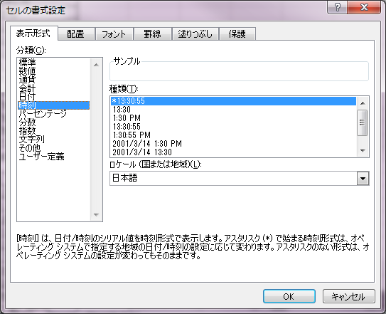
POICellFormatterのテスト用シート
 |  |  |  |  |  | （ロケール：日本語）
No. | 説明 | テストケース | テスト結果 | インデックス | フォーマット
1 | 経過時間[h]:mm:ss | 9:03:12 | 9時間03分12秒
2 | 経過時間[h]:mm:ss | 26:03:12 | 26時間03分12秒
3 | 経過時間[hh]:mm:ss | 9:03:12 | 09時間03分12秒
4 | 経過時間[hh]:mm:ss | 26:03:12 | 26時間03分12秒
5 | 経過時間[m]:ss | 0:03:12 | 3分12秒
6 | 経過時間[m]:ss | 1:05:12 | 65分12秒
7 | 経過時間[mm]:ss | 0:03:12 | 03分12秒
8 | 経過時間[mm]:ss | 1:05:12 | 65分12秒
9 | 経過時間[s] | 0:00:12 | 12秒
10 | 経過時間[s] | 0:01:23 | 83秒
11 | 経過時間[ss] | 0:00:12 | 12秒
12 | 経過時間[ss] | 0:01:23 | 83秒
13 | 経過時刻 | 983245:01:40 | 983245:01:40 | 46 | [h]:mm:ss
14 | 経過時刻（境界） | 0:00:00 | 0:00:00 | 46 | [h]:mm:ss
15 | 経過時刻（境界） | 23:59:59 | 23:59:59 | 46 | [h]:mm:ss
16 | 経過時刻（境界） | 24:00:00 | 24:00:00 | 46 | [h]:mm:ss
17 | 経過時刻（境界） | 25:00:00 | 25:00:00 | 46 | [h]:mm:ss
18 | 経過時刻（境界） | 1439:59:59 | 1439:59:59 | 46 | [h]:mm:ss
19 | 経過時刻（境界） | 1416:00:00 | 1416:00:00 | 46 | [h]:mm:ss
20 | 経過時刻（境界） | 1487:59:59 | 1487:59:59 | 46 | [h]:mm:ss
21
22
23
24
25
26
27
28

書式（パーセンテージ）
POICellFormatterのテスト用シート
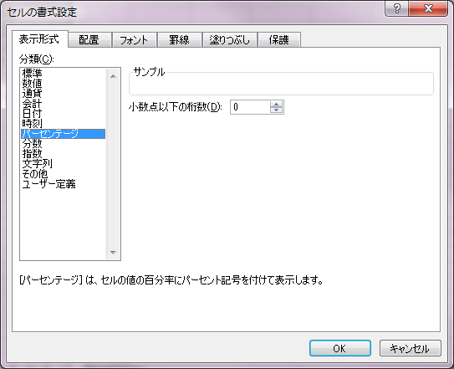
No. | 説明 | テストケース | テスト結果 | インデックス | フォーマット
1
2
3
4
5

書式（分数）
POICellFormatterのテスト用シート

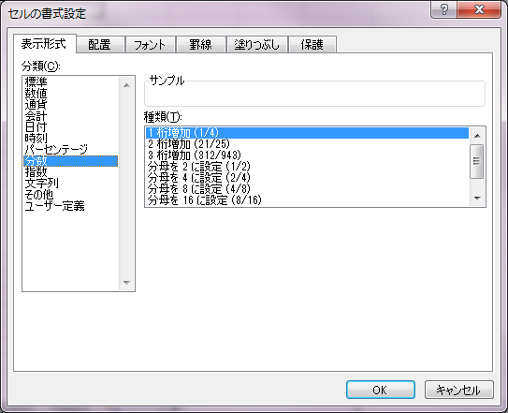
No. | 説明 | テストケース | テスト結果 | インデックス | フォーマット
1 | 帯分数(分母指定なし) | 3.25 | 3 1/4 |  | ###\ ??/##
2 | 帯分数(分母指定なし) | -3.25 | -3 1/4 |  | ###\ ??/##
3 | 仮分数(分母指定なし) | 3.25 | 13/4 |  | ??/##
4 | 仮分数(分母指定なし) | -3.25 | -13/4 |  | ??/##
5 | 帯分数(分母指定あり) | 3.25 | 3 50/201 |  | ###\ ??/201
6 | 帯分数(分母指定あり) | -3.25 | -3 50/201 |  | ###\ ??/201
7 | 仮分数(分母指定あり) | 3.25 | 653/201 |  | ??/201
8 | 仮分数(分母指定あり) | -3.25 | -653/201 |  | ??/201
9
10

書式（指数）
POICellFormatterのテスト用シート

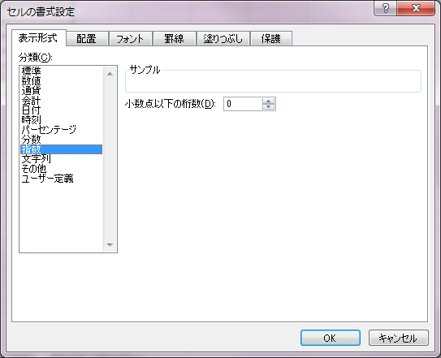
No. | 説明 | テストケース | テスト結果 | インデックス | フォーマット
1
2
3
4
5

書式（文字列）
POICellFormatterのテスト用シート

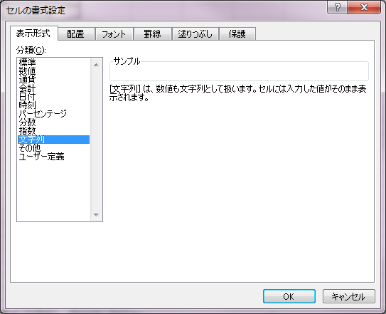
No. | 説明 | テストケース | テスト結果 | インデックス | フォーマット
1 | 会計（文字） | abc | abc |  | _-\$* #,##0.00_ ;_-\$* \-#,##0.00\ ;_-\$* "-"??_ ;_-@_
2 | 任意文字(文字列型) | 今日 | 接頭語： 今日 |  | 接頭語： @
3 | 任意文字(boole型) | TRUE | 接頭語： TRUE |  | 接頭語： @
4
5
6

書式（その他）
POICellFormatterのテスト用シート

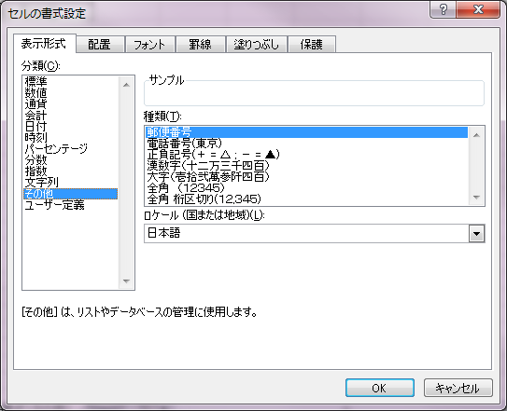
No. | 説明 | テストケース | テスト結果 | インデックス | フォーマット
1 | DB定義がないロケール（数値） | 1234567.89 | 1234567.89 |  | [DBNum1][$-409]#.##
2 | 漢数字（ゼロ）（前後に文字） | [0] | [〇] |  | [DBNum1][$-411]"["#0"]"
3 | 漢数字（ゼロ）（前後に文字）2 | [] | [] |  | [DBNum1][$-411]"["#"]"
4 | 漢数字（ゼロ）（前後に文字）（小数） | [0.0] | [〇.〇] |  | [DBNum1][$-411]"["0.0"]"
5 | 大字（ゼロ）（前後に文字） | [0] | [〇] |  | [DBNum2][$-411]"["#0"]"
6 | 大字（ゼロ）（前後に文字）2 | [] | [] |  | [DBNum2][$-411]"["#"]"
7 | 大字（ゼロ）（前後に文字）（小数） | [0.0] | [〇.〇] |  | [DBNum2][$-411]"["0.0"]"
8
9
10
11
12
13
14
15
16
17
18
19
20

書式（ユーザ定義）
POICellFormatterのテスト用シート

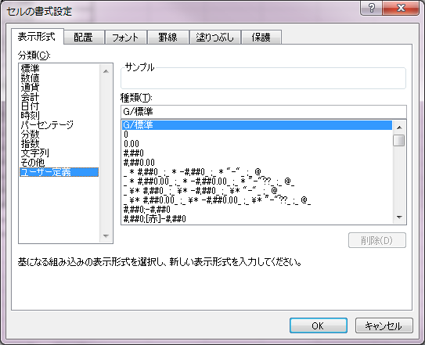
No. | 説明 | テストケース | テスト結果 | インデックス | フォーマット
1
2
3
4
5
6
7
8
9
10
11
12
13
14
15
16
17
18
19
20

